Sheet1
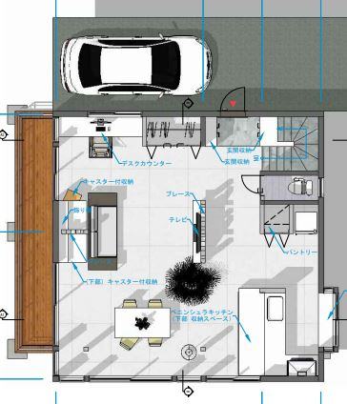
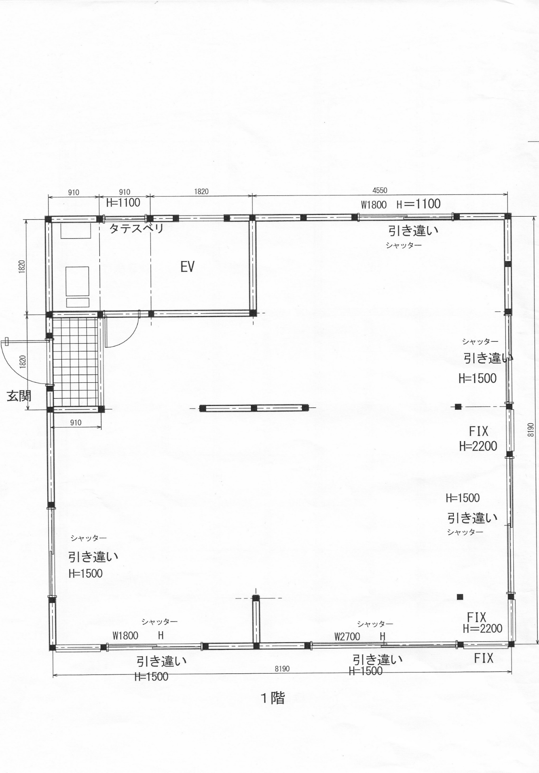
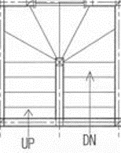
イメージ図

180ｃｍ

右はイメージです。
L字の対面ペニンシュラキッチンっで、対面側が300CM(以上でもOK）で、シンクをできれば中央に（無理なら左右どちらか）、また、リンナイの食洗器 RKW-F402CM4-SVを取り付けたいと思っています。
L字壁側（約180ｃｍがMAXです）、コンロ＆魚グリルつき。また、レンジフードは下記画像のように壁付型のみが設置可能です。（天井が吹き抜けのため）
またキッチンカウンターは下記画像のように切り落としダイニングカウンターは必要ありません。また、キッチン背面は収納等はない形になります。（出窓下に収納を作る予定）

